금구CAP 조견표
현대화학 금구 CAP 치수 조견표

GU Type

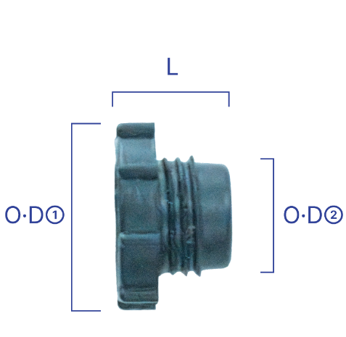
No. | 규격 | 치 수 |  |  | 수 량 | 비 고
 |  | O·D① | O·D② | L | PACK
1 | GU-4 | Ø17.2 | Ø12.1 | 11.5 | 3,000
2 | GU-6 | Ø20.2 | Ø15.5 | 12.2 | 2,000
3 | GU-8 | Ø24.4 | Ø20.0 | 9.5 | 1,500
4 | GU-12 | Ø34.0 | Ø25.2 | 9.5 | 2,000

M Type

순 | 규 격 | 치 수 |  |  | 수 량 | 비 고
 |  | O·D① | O·D② | L | PACK
1 | M18 | Ø27.0 | Ø17.0 | 11.6 | 1,000 | 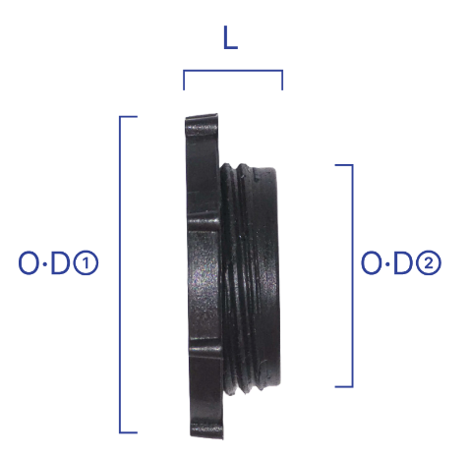
2 | M22 | Ø31.0 | Ø21.7 | 11.6 | 1,000
3 | M24 | Ø33.0 | Ø23.5 | 11.6 | 1,000
4 | M30 | Ø39.0 | Ø29.3 | 11.6 | 1,000
5 | M33 | Ø41.0 | Ø32.0 | 12.2 | 1,000
6 | M36 | Ø44.5 | Ø35.2 | 11.6 | 1,000
7 | M42 | Ø51.2 | Ø41.0 | 11.0 | 500
8 | M52 | Ø59.5 | Ø51.2 | 10.8 | 500

일반 TYPE

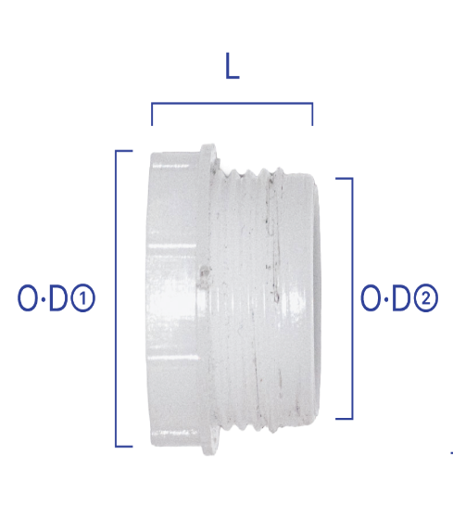
No. | 규격 | 치 수 |  |  | 수 량 | 비 고
 |  | O·D① | O·D② | L | PACK
1 | 160916 | Ø20.0 | Ø15.3 | 12.2 | 2,000
2 | 180916 | Ø21.5 | Ø17.7 | 13.5 | 1,500
3 | 200916 | Ø23.5 | Ø19.5 | 16.0 | 1,000
4 | 220916 | Ø25.5 | Ø21.5 | 15.5 | 1,000
5 | 270916 | Ø32.0 | Ø26.4 | 16.4 | 500
6 | 500916 | Ø21.6 | Ø18.5 | 13.5 | 1,000
7 | 636667 | Ø26.0 | Ø21.4 | 15.8 | 1,000

UNF TYPE

No. | 규격 | 치 수 |  |  | 수 량 | 비 고
 |  | O·D① | O·D② | L | PACK
1 | 7/16 | Ø19.6 | Ø10.7 | 17.6 | 1,500 | 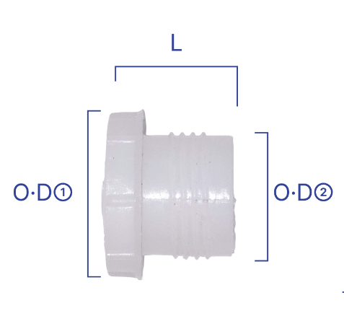
2 | 9/16 | Ø20.7 | Ø13.9 | 18.5 | 1,500
3 | 3/4 | Ø25.9 | Ø19.2 | 20.2 | 500
4 | 7/8 | Ø28.7 | Ø21.4 | 21.2 | 500
5 | 1 1/16 | Ø33.3 | Ø26.0 | 22.0 | 500
6 | 1 15/16 | Ø40.0 | Ø33.5 | 24.0 | 300

